Sheet1
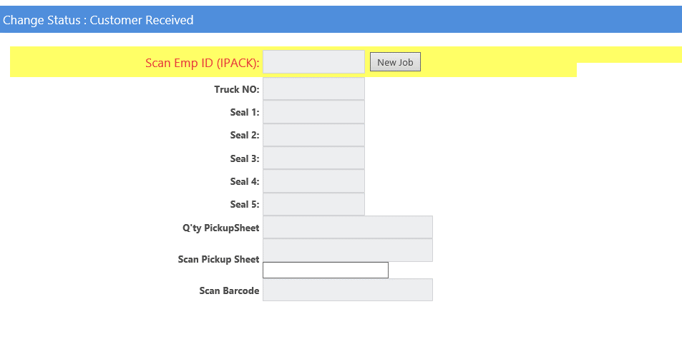

ให้ระบบทำการ Lock หมาเลขซีลที่มีการยิงซ้ำ ใน 5 ตัวที่มีการยิงหรือถ้ายิงซ้ำแล้วจะไม่ขึ้นมายเลขซีล

